Table 2
GENTE | 1 | 4 | 6 | 9 | 10 | 12 | 14 | 16 | 17 | TOTAL
 | 0 | 0 | 0 | 0 | 0 | 0 | 0 | 0 | 0 | 0
TAREAS | 2 | 3 | 5 | 7 | 8 | 11 | 13 | 15 | 18 | TOTAL
 | 0 | 0 | 0 | 0 | 0 | 0 | 0 | 0 | 0 | 0
Multiplique el total de cada grupo de respuestas por 0.2 Gente: Total x 0.2 = Tareas: Total x 0.2 =
Ahora, tomando en cuenta su nota final en cada una de las áreas, dibuje una línea horizontal tomando como base su nota en la columna “Gente” que va horizontalmente hacia la derecha. Usted toma el número de su calificación y dibuja una línea que cruce toda la cuadrícula. Luego tome la calificación de “Tareas” y dibuja una línea vertical que cubra toda la cuadrícula. El área donde ambas líneas se cruzan es su tipo de liderazgo más utilizado.
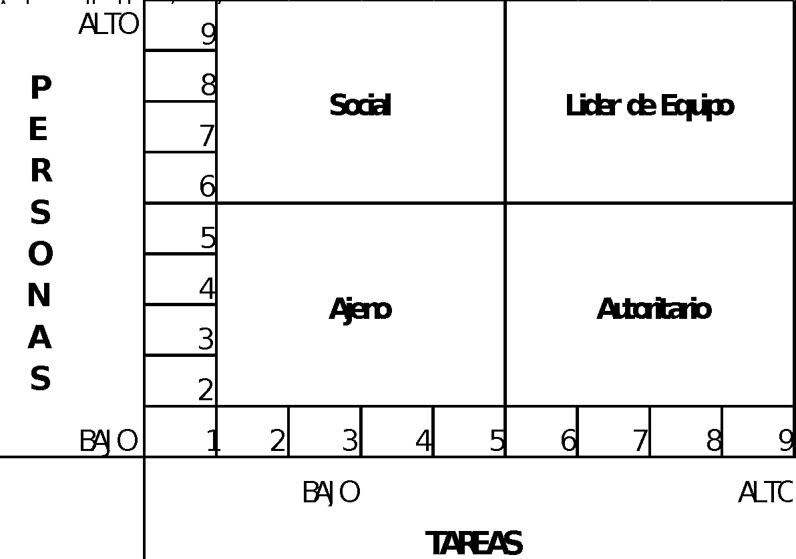
EJMEPLO. Esta persona obtuvo un 4 en “personas” y un 6 en “tareas”. Su estilo es Autoritario con un poco de Ajeno
ESTILOS:
● Ajeno: Esta persona no se preocupa por la gente ni por las tareas. Es ajeno al grupo, no ofrece guía para que los miembros tomen responsabilidades al paso que pueden. Esta falta de soporte le da poca popularidad. No tiene preocupación alguna en conseguir que se alcancen los objetivos de la organización, tampoco le preocupan los problemas o expectativas de su personal. ● Autoritario: Tiene como fin principal la completación de las tareas. Muy débil en habilidades de manejo de personas. Inicia las acciones, dirige, motiva y controla al subalterno. Considera que solamente él es competente y capaz de tomar decisiones importantes. Este estilo se da típicamente en tipos de trabajos en donde hay situaciones urgentes constantemente, situaciones que requieren decisiones inmediatas y por supuesto correctas. Un líder orientado a la tarea es altamente lógico y analítico y tiene una gran comprensión de cómo lograr el trabajo enfocándose en los procedimientos necesarios en el lugar de trabajo. ● Social: (Country Club) Muy bueno para tratar a la gente, pero débil con los resultados o tareas. Da una gran libertad de acción a su personal, también les deja decidir la mejor manera de hacer las cosas. ● Líder de equipo: Muy bueno en las tareas y bueno también en el trato a la gente. El líder orientado a las relaciones entiende que construir una productividad positiva requiere un ambiente positivo donde los individuos se sientan dirigidos. Los conflictos personales, la insatisfacción en el trabajo, el resentimiento y el aburrimiento pueden dañar la productividad, por lo que el líder orientado a las relaciones coloca a las personas primero para asegurar que dichos problemas sean mínimos.
